Data til R
OBS! De fem genudsatte gedder er IKKE med her endnu!
Dato | Sø | Garn | Art | Total længde | Vægt
2024-09-10 | Røgbølle Sø | 1 | Aborre | 7 | 7
2024-09-10 | Røgbølle Sø | 1 | Aborre | 7.5 | 6
2024-09-10 | Røgbølle Sø | 1 | Aborre | 7.5 | 5.5
2024-09-10 | Røgbølle Sø | 1 | Aborre | 8 | 8.5
2024-09-10 | Røgbølle Sø | 1 | Aborre | 8 | 7.5
2024-09-10 | Røgbølle Sø | 1 | Aborre | 8 | 5.5
2024-09-10 | Røgbølle Sø | 1 | Aborre | 8 | 7
2024-09-10 | Røgbølle Sø | 1 | Aborre | 8.5 | 8
2024-09-10 | Røgbølle Sø | 1 | Aborre | 8.5 | 7.5
2024-09-10 | Røgbølle Sø | 1 | Aborre | 8.5 | 9
2024-09-10 | Røgbølle Sø | 1 | Aborre | 8.5 | 8
2024-09-10 | Røgbølle Sø | 1 | Aborre | 14 | 34
2024-09-10 | Røgbølle Sø | 1 | Aborre | 14.5 | 42
2024-09-10 | Røgbølle Sø | 1 | Aborre | 15 | 38.5
2024-09-10 | Røgbølle Sø | 1 | Aborre | 15 | 40.5
2024-09-10 | Røgbølle Sø | 1 | Aborre | 15.5 | 44
2024-09-10 | Røgbølle Sø | 1 | Aborre | 15.5 | 45.5
2024-09-10 | Røgbølle Sø | 1 | Aborre | 15.5 | 42
2024-09-10 | Røgbølle Sø | 1 | Aborre | 16.5 | 62
2024-09-10 | Røgbølle Sø | 1 | Aborre | 16.5 | 55.5
2024-09-10 | Røgbølle Sø | 1 | Aborre | 16.5 | 55.5
2024-09-10 | Røgbølle Sø | 1 | Aborre | 17 | 59.5
2024-09-10 | Røgbølle Sø | 1 | Aborre | 17 | 60
2024-09-10 | Røgbølle Sø | 1 | Aborre | 17.5 | 77
2024-09-10 | Røgbølle Sø | 1 | Aborre | 18.5 | 81
2024-09-10 | Røgbølle Sø | 1 | Aborre | 18.5 | 80.5
2024-09-10 | Røgbølle Sø | 1 | Brasen | 9 | 7.5
2024-09-10 | Røgbølle Sø | 1 | Hork | 6 | 3
2024-09-10 | Røgbølle Sø | 1 | Hork | 6.5 | 3.5
2024-09-10 | Røgbølle Sø | 1 | Rudskalle | 13 | 30.5
2024-09-10 | Røgbølle Sø | 1 | Rudskalle | 15 | 49
2024-09-10 | Røgbølle Sø | 1 | Rudskalle | 15.5 | 50
2024-09-10 | Røgbølle Sø | 1 | Rudskalle | 16 | 46.5
2024-09-10 | Røgbølle Sø | 1 | Rudskalle | 19.5 | 128.5
2024-09-10 | Røgbølle Sø | 1 | Rudskalle | 20 | 127
2024-09-10 | Røgbølle Sø | 1 | Rudskalle | 21 | 156.5
2024-09-10 | Røgbølle Sø | 1 | Rudskalle | 21 | 137
2024-09-10 | Røgbølle Sø | 1 | Rudskalle | 21.5 | 150.5
2024-09-10 | Røgbølle Sø | 1 | Rudskalle | 21.5 | 172
2024-09-10 | Røgbølle Sø | 1 | Suder | 30.5 | 556
2024-09-10 | Røgbølle Sø | 2 | Aborre | 8 | 6
2024-09-10 | Røgbølle Sø | 2 | Hork | 6 | 2.5
2024-09-10 | Røgbølle Sø | 2 | Hork | 6 | 2.5
2024-09-10 | Røgbølle Sø | 2 | Hork | 6.5 | 3.5
2024-09-10 | Røgbølle Sø | 2 | Rudskalle | 12 | 22
2024-09-10 | Røgbølle Sø | 2 | Rudskalle | 13.5 | 29
2024-09-10 | Røgbølle Sø | 2 | Rudskalle | 14.5 | 39
2024-09-10 | Røgbølle Sø | 2 | Rudskalle | 14.5 | 40
2024-09-10 | Røgbølle Sø | 2 | Rudskalle | 14.5 | 43.5
2024-09-10 | Røgbølle Sø | 2 | Rudskalle | 15.5 | 49
2024-09-10 | Røgbølle Sø | 2 | Rudskalle | 17 | 73
2024-09-10 | Røgbølle Sø | 2 | Rudskalle | 20 | 105.5
2024-09-10 | Røgbølle Sø | 2 | Rudskalle | 21.5 | 162
2024-09-10 | Røgbølle Sø | 2 | Rudskalle | 22.5 | 166
2024-09-10 | Røgbølle Sø | 2 | Rudskalle | 22.5 | 183.5
2024-09-10 | Røgbølle Sø | 2 | Rudskalle | 23 | 170
2024-09-10 | Røgbølle Sø | 2 | Suder | 4.5 | 1.5
2024-09-10 | Røgbølle Sø | 2 | Suder | 24 | 247.5
2024-09-10 | Røgbølle Sø | 3 | Aborre | 7.5 | 5.5
2024-09-10 | Røgbølle Sø | 3 | Aborre | 7.5 | 5.5
2024-09-10 | Røgbølle Sø | 3 | Aborre | 7.5 | 5.5
2024-09-10 | Røgbølle Sø | 3 | Aborre | 7.5 | 5.5
2024-09-10 | Røgbølle Sø | 3 | Aborre | 7.5 | 5.5
2024-09-10 | Røgbølle Sø | 3 | Aborre | 7.5 | 5
2024-09-10 | Røgbølle Sø | 3 | Aborre | 7.5 | 5.7179487179
2024-09-10 | Røgbølle Sø | 3 | Aborre | 7.5 | 5.7179487179
2024-09-10 | Røgbølle Sø | 3 | Aborre | 7.5 | 5.7179487179
2024-09-10 | Røgbølle Sø | 3 | Aborre | 7.5 | 5.7179487179
2024-09-10 | Røgbølle Sø | 3 | Aborre | 7.5 | 5.7179487179
2024-09-10 | Røgbølle Sø | 3 | Aborre | 7.5 | 5.7179487179
2024-09-10 | Røgbølle Sø | 3 | Aborre | 7.5 | 5.7179487179
2024-09-10 | Røgbølle Sø | 3 | Aborre | 7.5 | 5.7179487179
2024-09-10 | Røgbølle Sø | 3 | Aborre | 7.5 | 5.7179487179
2024-09-10 | Røgbølle Sø | 3 | Aborre | 7.5 | 5.7179487179
2024-09-10 | Røgbølle Sø | 3 | Aborre | 7.5 | 5.7179487179
2024-09-10 | Røgbølle Sø | 3 | Aborre | 7.5 | 5.7179487179
2024-09-10 | Røgbølle Sø | 3 | Aborre | 7.5 | 5.7179487179
2024-09-10 | Røgbølle Sø | 3 | Aborre | 7.5 | 5.7179487179
2024-09-10 | Røgbølle Sø | 3 | Aborre | 7.5 | 5.7179487179
2024-09-10 | Røgbølle Sø | 3 | Aborre | 7.5 | 5.7179487179
2024-09-10 | Røgbølle Sø | 3 | Aborre | 7.5 | 5.7179487179
2024-09-10 | Røgbølle Sø | 3 | Aborre | 7.5 | 5.7179487179
2024-09-10 | Røgbølle Sø | 3 | Aborre | 7.5 | 5.7179487179
2024-09-10 | Røgbølle Sø | 3 | Aborre | 7.5 | 5.7179487179
2024-09-10 | Røgbølle Sø | 3 | Aborre | 7.5 | 5.7179487179
2024-09-10 | Røgbølle Sø | 3 | Aborre | 7.5 | 5.7179487179
2024-09-10 | Røgbølle Sø | 3 | Aborre | 7.5 | 5.7179487179
2024-09-10 | Røgbølle Sø | 3 | Aborre | 7.5 | 5.7179487179
2024-09-10 | Røgbølle Sø | 3 | Aborre | 7.5 | 5.7179487179
2024-09-10 | Røgbølle Sø | 3 | Aborre | 7.5 | 5.7179487179
2024-09-10 | Røgbølle Sø | 3 | Aborre | 7.5 | 5.7179487179
2024-09-10 | Røgbølle Sø | 3 | Aborre | 7.5 | 5.7179487179
2024-09-10 | Røgbølle Sø | 3 | Aborre | 7.5 | 5.7179487179
2024-09-10 | Røgbølle Sø | 3 | Aborre | 7.5 | 5.7179487179
2024-09-10 | Røgbølle Sø | 3 | Aborre | 7.5 | 5.7179487179
2024-09-10 | Røgbølle Sø | 3 | Aborre | 7.5 | 5.7179487179
2024-09-10 | Røgbølle Sø | 3 | Aborre | 7.5 | 5.7179487179
2024-09-10 | Røgbølle Sø | 3 | Aborre | 7.5 | 5.7179487179
2024-09-10 | Røgbølle Sø | 3 | Aborre | 7.5 | 5.7179487179
2024-09-10 | Røgbølle Sø | 3 | Aborre | 7.5 | 5.7179487179
2024-09-10 | Røgbølle Sø | 3 | Aborre | 7.5 | 5.7179487179
2024-09-10 | Røgbølle Sø | 3 | Aborre | 7.5 | 5.7179487179
2024-09-10 | Røgbølle Sø | 3 | Aborre | 7.5 | 5.7179487179
2024-09-10 | Røgbølle Sø | 3 | Aborre | 8 | 7
2024-09-10 | Røgbølle Sø | 3 | Aborre | 8 | 6.5
2024-09-10 | Røgbølle Sø | 3 | Aborre | 8 | 6.5
2024-09-10 | Røgbølle Sø | 3 | Aborre | 8 | 6.5
2024-09-10 | Røgbølle Sø | 3 | Aborre | 8 | 6.5
2024-09-10 | Røgbølle Sø | 3 | Aborre | 8 | 6
2024-09-10 | Røgbølle Sø | 3 | Aborre | 8 | 6.5
2024-09-10 | Røgbølle Sø | 3 | Aborre | 8 | 5.5
2024-09-10 | Røgbølle Sø | 3 | Aborre | 8 | 6
2024-09-10 | Røgbølle Sø | 3 | Aborre | 8 | 7
2024-09-10 | Røgbølle Sø | 3 | Aborre | 8 | 6
2024-09-10 | Røgbølle Sø | 3 | Aborre | 8.5 | 9.5
2024-09-10 | Røgbølle Sø | 3 | Aborre | 8.5 | 7.5
2024-09-10 | Røgbølle Sø | 3 | Aborre | 8.5 | 9
2024-09-10 | Røgbølle Sø | 3 | Aborre | 8.5 | 8
2024-09-10 | Røgbølle Sø | 3 | Aborre | 9 | 9.5
2024-09-10 | Røgbølle Sø | 3 | Aborre | 9 | 8.5
2024-09-10 | Røgbølle Sø | 3 | Aborre | 14.5 | 35
2024-09-10 | Røgbølle Sø | 3 | Aborre | 16 | 49
2024-09-10 | Røgbølle Sø | 3 | Aborre | 16 | 52.5
2024-09-10 | Røgbølle Sø | 3 | Aborre | 16 | 54
2024-09-10 | Røgbølle Sø | 3 | Aborre | 16.5 | 49.5
2024-09-10 | Røgbølle Sø | 3 | Aborre | 16.5 | 58
2024-09-10 | Røgbølle Sø | 3 | Aborre | 16.5 | 57
2024-09-10 | Røgbølle Sø | 3 | Aborre | 17 | 56.5
2024-09-10 | Røgbølle Sø | 3 | Aborre | 17 | 56
2024-09-10 | Røgbølle Sø | 3 | Aborre | 17 | 59.5
2024-09-10 | Røgbølle Sø | 3 | Aborre | 17 | 59
2024-09-10 | Røgbølle Sø | 3 | Aborre | 17.5 | 62
2024-09-10 | Røgbølle Sø | 3 | Aborre | 17.5 | 65
2024-09-10 | Røgbølle Sø | 3 | Aborre | 17.5 | 70
2024-09-10 | Røgbølle Sø | 3 | Aborre | 17.5 | 57
2024-09-10 | Røgbølle Sø | 3 | Aborre | 18 | 75
2024-09-10 | Røgbølle Sø | 3 | Aborre | 18 | 77
2024-09-10 | Røgbølle Sø | 3 | Aborre | 18.5 | 82.5
2024-09-10 | Røgbølle Sø | 3 | Aborre | 18.5 | 74
2024-09-10 | Røgbølle Sø | 3 | Aborre | 19 | 94
2024-09-10 | Røgbølle Sø | 3 | Brasen | 7 | 3.5
2024-09-10 | Røgbølle Sø | 3 | Brasen | 8 | 6.5
2024-09-10 | Røgbølle Sø | 3 | Brasen | 8.5 | 7.5
2024-09-10 | Røgbølle Sø | 3 | Brasen | 8.5 | 6.5
2024-09-10 | Røgbølle Sø | 3 | Brasen | 8.5 | 5
2024-09-10 | Røgbølle Sø | 3 | Brasen | 8.5 | 5
2024-09-10 | Røgbølle Sø | 3 | Hork | 5.5 | 1.5
2024-09-10 | Røgbølle Sø | 3 | Hork | 5.5 | 1.5
2024-09-10 | Røgbølle Sø | 3 | Hork | 5.5 | 1.5
2024-09-10 | Røgbølle Sø | 3 | Hork | 6 | 3
2024-09-10 | Røgbølle Sø | 3 | Hork | 6 | 2.5
2024-09-10 | Røgbølle Sø | 3 | Hork | 7 | 4.5
2024-09-10 | Røgbølle Sø | 3 | Rudskalle | 11 | 15.5
2024-09-10 | Røgbølle Sø | 3 | Rudskalle | 12 | 21
2024-09-10 | Røgbølle Sø | 3 | Rudskalle | 13 | 27
2024-09-10 | Røgbølle Sø | 3 | Rudskalle | 13 | 25
2024-09-10 | Røgbølle Sø | 3 | Rudskalle | 13.5 | 29
2024-09-10 | Røgbølle Sø | 3 | Rudskalle | 14 | 41.5
2024-09-10 | Røgbølle Sø | 3 | Rudskalle | 14 | 43
2024-09-10 | Røgbølle Sø | 3 | Rudskalle | 14 | 32.5
2024-09-10 | Røgbølle Sø | 3 | Rudskalle | 14.5 | 40.5
2024-09-10 | Røgbølle Sø | 3 | Rudskalle | 15 | 50
2024-09-10 | Røgbølle Sø | 3 | Rudskalle | 15 | 45.5
2024-09-10 | Røgbølle Sø | 3 | Rudskalle | 15 | 42
2024-09-10 | Røgbølle Sø | 3 | Rudskalle | 15 | 38.5
2024-09-10 | Røgbølle Sø | 3 | Rudskalle | 15.5 | 50.5
2024-09-10 | Røgbølle Sø | 3 | Rudskalle | 17.5 | 75
2024-09-10 | Røgbølle Sø | 3 | Rudskalle | 18.5 | 84
2024-09-10 | Røgbølle Sø | 3 | Rudskalle | 19.5 | 119
2024-09-10 | Røgbølle Sø | 3 | Rudskalle | 20.5 | 124.5
2024-09-10 | Røgbølle Sø | 3 | Rudskalle | 21 | 153
2024-09-10 | Røgbølle Sø | 3 | Rudskalle | 21 | 135.5
2024-09-10 | Røgbølle Sø | 3 | Rudskalle | 21 | 139.5
2024-09-10 | Røgbølle Sø | 3 | Suder | 4 | 1.5
2024-09-10 | Røgbølle Sø | 3 | Suder | 5 | 2
2024-09-10 | Røgbølle Sø | 3 | Suder | 29 | 390
2024-09-10 | Røgbølle Sø | 3 | Suder | 53 | 1980
2024-09-10 | Røgbølle Sø | 4 | Aborre | 8 | 4.5
2024-09-10 | Røgbølle Sø | 4 | Aborre | 8 | 5
2024-09-10 | Røgbølle Sø | 4 | Aborre | 8 | 7
2024-09-10 | Røgbølle Sø | 4 | Aborre | 8 | 5
2024-09-10 | Røgbølle Sø | 4 | Aborre | 8 | 5
2024-09-10 | Røgbølle Sø | 4 | Aborre | 8 | 5
2024-09-10 | Røgbølle Sø | 4 | Aborre | 8.5 | 7
...

Pr. garn
Antal pr. garn pr. art
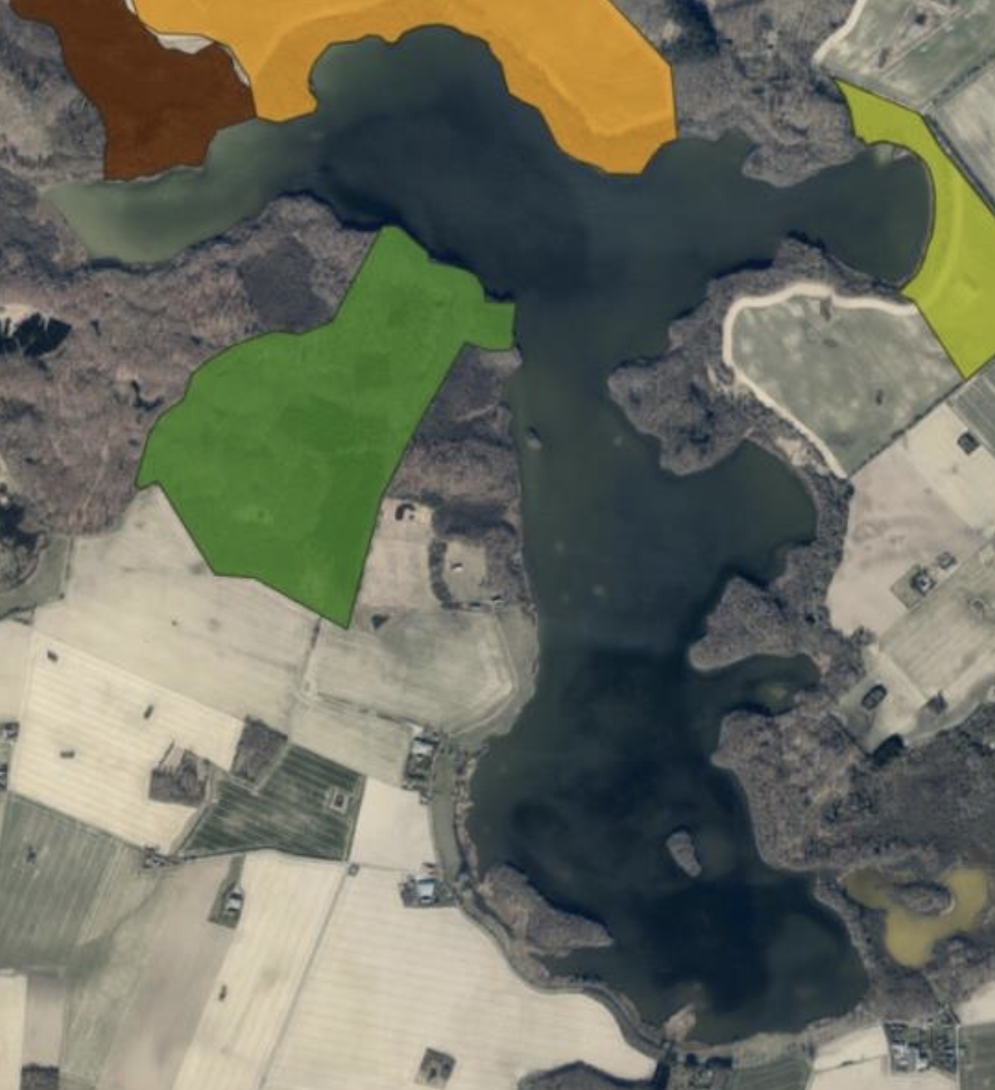
Dato | Sø | Garn | Art | Total længde | Vægt
2024-09-10 | Røgbølle Sø | 1 | Aborre | 7 | 7
2024-09-10 | Røgbølle Sø | 1 | Aborre | 7.5 | 6 | Opgørelser af ANTAL for de 12 respektive garn:
2024-09-10 | Røgbølle Sø | 1 | Aborre | 7.5 | 5.5 |  | Aborre | Brasen | Rudskalle | Suder | Hork | Skalle | Pigsmerling
2024-09-10 | Røgbølle Sø | 1 | Aborre | 8 | 8.5 | 1 | 26 | 1 | 10 | 1 | 2 | 0 | 0
9
2024-09-10 | Røgbølle Sø | 1 | Aborre | 8 | 7.5 | 2 | 1 | 0 | 12 | 2 | 3 | 0 | 0
OBS! De fem genudsatte gedder er IKKE med her endnu!
8
2024-09-10 | Røgbølle Sø | 1 | Aborre | 8 | 5.5 | 3 | 82 | 6 | 21 | 4 | 6 | 0 | 0
2024-09-10 | Røgbølle Sø | 1 | Aborre | 8 | 7 | 4 | 42 | 0 | 9 | 0 | 1 | 0 | 0
11
2024-09-10 | Røgbølle Sø | 1 | Aborre | 8.5 | 8 | 5 | 101 | 4 | 16 | 1 | 15 | 0 | 0
7
10
2024-09-10 | Røgbølle Sø | 1 | Aborre | 8.5 | 7.5 | 6 | 46 | 9 | 21 | 0 | 29 | 0 | 0
12
2024-09-10 | Røgbølle Sø | 1 | Aborre | 8.5 | 9 | 7 | 34 | 1 | 14 | 4 | 0 | 0 | 2
2024-09-10 | Røgbølle Sø | 1 | Aborre | 8.5 | 8 | 8 | 66 | 0 | 12 | 3 | 7 | 0 | 0
2024-09-10 | Røgbølle Sø | 1 | Aborre | 14 | 34 | 9 | 167 | 0 | 8 | 0 | 2 | 0 | 0
6
2024-09-10 | Røgbølle Sø | 1 | Aborre | 14.5 | 42 | 10 | 55 | 16 | 35 | 3 | 1 | 2 | 1
2024-09-10 | Røgbølle Sø | 1 | Aborre | 15 | 38.5 | 11 | 25 | 1 | 8 | 1 | 4 | 0 | 0
2024-09-10 | Røgbølle Sø | 1 | Aborre | 15 | 40.5 | 12 | 42 | 0 | 10 | 5 | 6 | 0 | 0
2024-09-10 | Røgbølle Sø | 1 | Aborre | 15.5 | 44
Biomasse pr. garn pr. art
 | Aborre | Brasen | Rudskalle | Suder | Hork | Skalle | Pigsmerling
1 | 0.897 | 0.0075 | 1.048 | 0.556 | 0.007 | 0 | 0
2 | 0.006 | 0 | 1.083 | 0.249 | 0.009 | 0 | 0
3 | 1.6681025641 | 0.253 | 3.009 | 0.0285 | 0.409 | 0 | 0
4 | 1.5775 | 0 | 0.709 | 0 | 0.003 | 0 | 0
5 | 3.628 | 0.024 | 1.648 | 1.64 | 0.060 | 0 | 0
6 | 2.078 | 0.2135 | 2.120 | 0 | 0.116 | 0 | 0
7 | 1.612 | 0.0075 | 1.917 | 0.0105 | 0.000 | 0 | 0.006
8 | 2.912 | 0 | 1.450 | 3.963 | 0.024 | 0 | 0
9 | 4.8925 | 0 | 0.972 | 0 | 0.008 | 0 | 0
10 | 2.43 | 0.106 | 3.252 | 3.637 | 0.002 | 0.03 | 0.004
11 | 1.5055 | 0.0055 | 0.804 | 0.5475 | 0.012 | 0 | 0
12 | 1.48 | 0 | 0.468 | 1.9215 | 0.013 | 0 | 0
2024-09-10 | Røgbølle Sø | 1 | Aborre | 15.5 | 45.5
2024-09-10 | Røgbølle Sø | 1 | Aborre | 15.5 | 42
5
2024-09-10 | Røgbølle Sø | 1 | Aborre | 16.5 | 62 | Opgørelser af BIOMASSEr for de 12 respektive garn:
2024-09-10 | Røgbølle Sø | 1 | Aborre | 16.5 | 55.5 |  | Aborre | Brasen | Rudskalle | Suder | Hork | Skalle | Pigsmerling
 |  |  |  |  |  |  |  | 0.0075 | 1.048 | 0.556 | 0.007 | 0 | 0
 |  |  |  |  |  |  |  | 0 | 1.083 | 0.249 | 0.009 | 0 | 0
4
 |  |  |  |  |  |  |  | 0.253 | 3.009 | 0.029 | 0.409 | 0 | 0
 |  |  |  |  |  |  |  | 0 | 0.709 | 0 | 0.003 | 0 | 0
 |  |  |  |  |  |  |  | 0.024 | 1.648 | 1.64 | 0.06 | 0 | 0
 |  |  |  |  |  |  |  | 0.214 | 2.12 | 0 | 0.116 | 0 | 0
3
 |  |  |  |  |  |  |  | 0.008 | 1.917 | 0.011 | 0 | 0 | 0.006
 |  |  |  |  |  |  |  | 0 | 1.45 | 3.963 | 0.024 | 0 | 0
 |  |  |  |  |  |  |  | 0 | 0.972 | 0 | 0.008 | 0 | 0
 |  |  |  |  |  |  |  | 0.106 | 3.252 | 3.637 | 0.002 | 0.03 | 0.004
2
 |  |  |  |  |  |  |  | 0.006 | 0.804 | 0.548 | 0.012 | 0 | 0
 |  |  |  |  |  |  |  | 0 | 0.468 | 1.922 | 0.013 | 0 | 0
1
...

Klassisk oversigt
Aborre
7 | 4
7 | 4.5
7 | 4.5
7 | 7
7.5 | 4
7.5 | 4
7.5 | 4
7.5 | 6
7.5 | 6
7.5 | 4
7.5 | 6
7.5 | 4
7.5 | 4
7.5 | 4.5
7.5 | 5
7.5 | 4.5
7.5 | 4.5
7.5 | 6
7.5 | 5
7.5 | 5.5
7.5 | 5
7.5 | 5.5
7.5 | 5.5
7.5 | 5.5
7.5 | 5.5
7.5 | 5.5
7.5 | 5
7.5 | 6.5
7.5 | 6.5
7.5 | 6
7.5 | 5.5
7.5 | 5.7179487179
7.5 | 5.7179487179
7.5 | 5.7179487179
7.5 | 5.7179487179
7.5 | 5.7179487179
7.5 | 5.7179487179
7.5 | 5.7179487179
7.5 | 5.7179487179
7.5 | 5.7179487179
7.5 | 5.7179487179
7.5 | 5.7179487179
7.5 | 5.7179487179
7.5 | 5.7179487179
7.5 | 5.7179487179
7.5 | 5.7179487179
7.5 | 5.7179487179
7.5 | 5.7179487179
7.5 | 5.7179487179
7.5 | 5.7179487179
...
Brasen
7 | 4
7 | 3.5
7.5 | 4
7.5 | 4
7.5 | 4
7.5 | 4
7.5 | 6
8 | 8
8 | 6
8 | 6
8 | 6
8 | 8
8 | 6
8 | 6.5
8 | 6.5
8 | 5.5
8.5 | 6
8.5 | 8
8.5 | 8
8.5 | 6
8.5 | 8
8.5 | 6.5
8.5 | 7.5
8.5 | 6.5
8.5 | 5
8.5 | 5
9 | 10
9 | 8
9 | 7.5
9 | 7.5
9 | 7
9 | 7.5
9.5 | 10
9.5 | 7.5
9.5 | 7.5
9.5 | 7.5
10 | 9
23 | 154.5
 |  |  | Art | Total længde | Vægt
 |  |  | Aborre | 7 | 4
 |  |  | Aborre | 7 | 4.5
2024-09-10 | Røgbølle Sø | 11 | Aborre | 7 | 4.5 |  | Total antal | NPUE | % antal | Total biomasse | BPUE | % biomasse
2024-09-10 | Røgbølle Sø | 1 | Aborre | 7 | 7 | Aborre | 622 | 52 | 0.66 | 24639 | 2053 | 0.43
OBS! De fem genudsatte gedder er IKKE med her endnu!
2024-09-10 | Røgbølle Sø | 10 | Aborre | 7.5 | 4 | Brasen | 38 | 3 | 0.04 | 398 | 33 | 0.01
2024-09-10 | Røgbølle Sø | 10 | Aborre | 7.5 | 4 | Rudskalle | 176 | 15 | 0.19 | 16800.5 | 1400 | 0.29
2024-09-10 | Røgbølle Sø | 10 | Aborre | 7.5 | 4 | Suder | 24 | 2 | 0.03 | 14898 | 1242 | 0.26
2024-09-10 | Røgbølle Sø | 10 | Aborre | 7.5 | 6 | Hork | 76 | 6 | 0.08 | 265.5 | 22 | 0.00
2024-09-10 | Røgbølle Sø | 10 | Aborre | 7.5 | 6 | Skalle | 2 | 0 | 0.00 | 30 | 3 | 0.00
2024-09-10 | Røgbølle Sø | 10 | Aborre | 7.5 | 4 | Pigsmerling | 3 | 0 | 0.00 | 10 | 1 | 0.00
2024-09-10 | Røgbølle Sø | 8 | Aborre | 7.5 | 6 | Sum | 941 | 78 | 1.00 | 57041 | 4753 | 1.00
2024-09-10 | Røgbølle Sø | 12 | Aborre | 7.5 | 4
Antal fordeling (%) 2024
Biomasse fordeling (%) 2024
2024-09-10 | Røgbølle Sø | 12 | Aborre | 7.5 | 4
2024-09-10 | Røgbølle Sø | 12 | Aborre | 7.5 | 4.5
2024-09-10 | Røgbølle Sø | 7 | Aborre | 7.5 | 5
2024-09-10 | Røgbølle Sø | 7 | Aborre | 7.5 | 4.5
Hork
5.5 | 2
5.5 | 2
5.5 | 2
5.5 | 1.5
5.5 | 1.5
5.5 | 1.5
5.5 | 2
6 | 2
6 | 2
6 | 4
6 | 4
6 | 2
6 | 4
6 | 2
6 | 2
6 | 2
6 | 4
6 | 4
6 | 2
6 | 1.5
6 | 1.5
6 | 2
6 | 2.5
6 | 2.5
6 | 2.5
6 | 3
6 | 2.5
6 | 3.5
6 | 3
6 | 3.5
6 | 3
6.5 | 4
6.5 | 4
6.5 | 4
6.5 | 4
6.5 | 2.5
6.5 | 2
6.5 | 2
6.5 | 2
6.5 | 2.5
6.5 | 3.5
6.5 | 4
6.5 | 3
6.5 | 3
6.5 | 3
6.5 | 3
6.5 | 3
6.5 | 3
6.5 | 2
6.5 | 3.5
...
Pigsmerling
8 | 4
8 | 3
8.5 | 3
2024-09-10 | Røgbølle Sø | 7 | Aborre | 7.5 | 4.5
2024-09-10 | Røgbølle Sø | 6 | Aborre | 7.5 | 6
2024-09-10 | Røgbølle Sø | 9 | Aborre | 7.5 | 5
2024-09-10 | Røgbølle Sø | 11 | Aborre | 7.5 | 5.5
2024-09-10 | Røgbølle Sø | 11 | Aborre | 7.5 | 5
2024-09-10 | Røgbølle Sø | 3 | Aborre | 7.5 | 5.5
2024-09-10 | Røgbølle Sø | 3 | Aborre | 7.5 | 5.5
2024-09-10 | Røgbølle Sø | 3 | Aborre | 7.5 | 5.5
2024-09-10 | Røgbølle Sø | 3 | Aborre | 7.5 | 5.5
2024-09-10 | Røgbølle Sø | 3 | Aborre | 7.5 | 5.5
2024-09-10 | Røgbølle Sø | 3 | Aborre | 7.5 | 5
2024-09-10 | Røgbølle Sø | 9 | Aborre | 7.5 | 6.5
2024-09-10 | Røgbølle Sø | 9 | Aborre | 7.5 | 6.5
2024-09-10 | Røgbølle Sø | 1 | Aborre | 7.5 | 6
Rudskalle
11 | 15.5
11.5 | 20
11.5 | 15
11.5 | 18.5
12 | 24
12 | 20
12 | 20
12 | 20
12 | 19
12 | 22
12 | 21
12 | 23.5
12.5 | 28
12.5 | 25
12.5 | 25
13 | 30
13 | 24
13 | 23
13 | 25
13 | 25.5
13 | 22
13 | 27
13 | 25
13 | 28.5
13 | 30.5
13.5 | 28
13.5 | 32
13.5 | 28
13.5 | 30
13.5 | 29
13.5 | 29
14 | 32
14 | 32
14 | 29.5
14 | 27.5
14 | 30.5
14 | 41.5
14 | 43
14 | 32.5
14.5 | 40
14.5 | 40
14.5 | 40
14.5 | 39
14.5 | 40
14.5 | 43.5
14.5 | 40.5
15 | 42
15 | 45
15 | 37.5
15 | 45
...
2024-09-10 | Røgbølle Sø | 1 | Aborre | 7.5 | 5.5
Skalle
6 | 13.5
2 | 28
Suder
4 | 0.5
4 | 0.5
4 | 1
4 | 1.5
4.5 | 2
4.5 | 1.5
5 | 2.5
5 | 2
5.5 | 2
6 | 2.5
6.5 | 2
6.5 | 3.5
6.5 | 2.5
24 | 247.5
28 | 376
29 | 390
30.5 | 556
32.5 | 547.5
45.5 | 1640
46 | 1570
52 | 1917
53 | 2065
53 | 1980
60.5 | 3585
2024-09-10 | Røgbølle Sø | 3 | Aborre | 7.5 | 5.7179487179
2024-09-10 | Røgbølle Sø | 3 | Aborre | 7.5 | 5.7179487179
2024-09-10 | Røgbølle Sø | 3 | Aborre | 7.5 | 5.7179487179
2024-09-10 | Røgbølle Sø | 3 | Aborre | 7.5 | 5.7179487179
2024-09-10 | Røgbølle Sø | 3 | Aborre | 7.5 | 5.7179487179
2024-09-10 | Røgbølle Sø | 3 | Aborre | 7.5 | 5.7179487179
...

2004, 10, 16, 22
 | Aborre | Gedde | Skalle | Rudskalle | Hork | Brasen | Suder | Løje | Pigsmerling
2004 | 1.52290 | 0.10400 | 1.08600 | 0.09900 | 0.09300 | 0.07500 | 0.20400 | 0.00000 | 0.00000
2005 | 0.00000 | 0.00000 | 0.00000 | 0.00000 | 0.00000 | 0.00000 | 0.00000 | 0.00000 | 0.00000
2006 | 0.00000 | 0.00000 | 0.00000 | 0.00000 | 0.00000 | 0.00000 | 0.00000 | 0.00000 | 0.00000
2007 | 0.00000 | 0.00000 | 0.00000 | 0.00000 | 0.00000 | 0.00000 | 0.00000 | 0.00000 | 0.00000
2008 | 0.00000 | 0.00000 | 0.00000 | 0.00000 | 0.00000 | 0.00000 | 0.00000 | 0.00000 | 0.00000
2009 | 0.00000 | 0.00000 | 0.00000 | 0.00000 | 0.00000 | 0.00000 | 0.00000 | 0.00000 | 0.00000
2010 | 1.55047 | 0.58200 | 1.00000 | 0.25700 | 0.03900 | 0.01800 | 0.04900 | 0.00100 | 0.00100
2011 | 0.00000 | 0.00000 | 0.00000 | 0.00000 | 0.00000 | 0.00000 | 0.00000 | 0.00000 | 0.00000
2012 | 0.00000 | 0.00000 | 0.00000 | 0.00000 | 0.00000 | 0.00000 | 0.00000 | 0.00000 | 0.00000
2013 | 0.00000 | 0.00000 | 0.00000 | 0.00000 | 0.00000 | 0.00000 | 0.00000 | 0.00000 | 0.00000
2014 | 0.00000 | 0.00000 | 0.00000 | 0.00000 | 0.00000 | 0.00000 | 0.00000 | 0.00000 | 0.00000
2015 | 0.00000 | 0.00000 | 0.00000 | 0.00000 | 0.00000 | 0.00000 | 0.00000 | 0.00000 | 0.00000
2016 | 3.52415 | 1.21800 | 0.69800 | 0.34300 | 0.04600 | 0.00000 | 0.70900 | 0.00000 | 0.00000
2017 | 0.00000 | 0.00000 | 0.00000 | 0.00000 | 0.00000 | 0.00000 | 0.00000 | 0.00000 | 0.00000
2018 | 0.00000 | 0.00000 | 0.00000 | 0.00000 | 0.00000 | 0.00000 | 0.00000 | 0.00000 | 0.00000
2019 | 0.00000 | 0.00000 | 0.00000 | 0.00000 | 0.00000 | 0.00000 | 0.00000 | 0.00000 | 0.00000
2020 | 0.00000 | 0.00000 | 0.00000 | 0.00000 | 0.00000 | 0.00000 | 0.00000 | 0.00000 | 0.00000
2021 | 0.00000 | 0.00000 | 0.00000 | 0.00000 | 0.00000 | 0.00000 | 0.00000 | 0.00000 | 0.00000
2022 | 1.41742 | 0.02500 | 0.03800 | 0.18600 | 0.03100 | 0.01200 | 0.60200 | 0.00000 | 0.00000
2023 | 0.00000 | 0.00000 | 0.00000 | 0.00000 | 0.00000 | 0.00000 | 0.00000 | 0.00000 | 0.00000
2024 | 2.05321 | 0.00000 | 0.00250 | 1.40004 | 0.02213 | 0.03317 | 1.24150 | 0.00000 | 0.00083
Rudskalle | Hork | Brasen | Suder | Løje | Pigsmerling
0.09900 | 0.09300 | 0.07500 | 0.20400 | 0.00000 | 0.00000
0.00000 | 0.00000 | 0.00000 | 0.00000 | 0.00000 | 0.00000
0.00000 | 0.00000 | 0.00000 | 0.00000 | 0.00000 | 0.00000
0.00000 | 0.00000 | 0.00000 | 0.00000 | 0.00000 | 0.00000
0.00000 | 0.00000 | 0.00000 | 0.00000 | 0.00000 | 0.00000
0.00000 | 0.00000 | 0.00000 | 0.00000 | 0.00000 | 0.00000
0.25700 | 0.03900 | 0.01800 | 0.04900 | 0.00100 | 0.00100
0.00000 | 0.00000 | 0.00000 | 0.00000 | 0.00000 | 0.00000
0.00000 | 0.00000 | 0.00000 | 0.00000 | 0.00000 | 0.00000
0.00000 | 0.00000 | 0.00000 | 0.00000 | 0.00000 | 0.00000
0.00000 | 0.00000 | 0.00000 | 0.00000 | 0.00000 | 0.00000
0.00000 | 0.00000 | 0.00000 | 0.00000 | 0.00000 | 0.00000
0.34300 | 0.04600 | 0.00000 | 0.70900 | 0.00000 | 0.00000
0.00000 | 0.00000 | 0.00000 | 0.00000 | 0.00000 | 0.00000
0.00000 | 0.00000 | 0.00000 | 0.00000 | 0.00000 | 0.00000
0.00000 | 0.00000 | 0.00000 | 0.00000 | 0.00000 | 0.00000
0.00000 | 0.00000 | 0.00000 | 0.00000 | 0.00000 | 0.00000
0.00000 | 0.00000 | 0.00000 | 0.00000 | 0.00000 | 0.00000
0.18600 | 0.03100 | 0.01200 | 0.60200 | 0.00000 | 0.00000
0.00000 | 0.00000 | 0.00000 | 0.00000 | 0.00000 | 0.00000
1.40004 | 0.02213 | 0.03317 | 1.24150 | 0.00000 | 0.00083

Aborre LF
Aborrer Røgbølle sep 2024
1 | 0
2 | 0
3 | 0
4 | 0
5 | 0
6 | 0
7 | 0
8 | 5.8333333333
9 | 10.833333333
10 | 7.5833333333
11 | 2.6666666667
12 | 0.083333333333
13 | 0
14 | 0.083333333333
15 | 0.41666666667
16 | 1.6666666667
17 | 4.25
18 | 7.1666666667
19 | 5.75
20 | 2.5
21 | 1.1666666667
22 | 0.25
23 | 0.16666666667
24 | 0.16666666667
25 | 0.083333333333
26 | 0.41666666667
27 | 0.41666666667
28 | 0.33333333333
29 | 0
30 | 0
Total længde | Vægt | CM TL | Antal | NPUE
7 | 4 | 1 | 0 | 0
7 | 4.5 | 2 | 0 | 0
7 | 4.5 | 3 | 0 | 0
7 | 7 | 4 | 0 | 0
7.5 | 4 | 5 | 0 | 0
7.5 | 4 | 6 | 0 | 0
7.5 | 4 | 7 | 0 | 0
7.5 | 6 | 8 | 70 | 5.8333333333
7.5 | 6 | 9 | 130 | 10.833333333
7.5 | 4 | 10 | 91 | 7.5833333333
7.5 | 6 | 11 | 32 | 2.6666666667
7.5 | 4 | 12 | 1 | 0.083333333333
7.5 | 4 | 13 | 0 | 0
7.5 | 4.5 | 14 | 1 | 0.083333333333
7.5 | 5 | 15 | 5 | 0.41666666667
7.5 | 4.5 | 16 | 20 | 1.6666666667
7.5 | 4.5 | 17 | 51 | 4.25
7.5 | 6 | 18 | 86 | 7.1666666667
7.5 | 5 | 19 | 69 | 5.75
7.5 | 5.5 | 20 | 30 | 2.5
7.5 | 5 | 21 | 14 | 1.1666666667
7.5 | 5.5 | 22 | 3 | 0.25
7.5 | 5.5 | 23 | 2 | 0.16666666667
7.5 | 5.5 | 24 | 2 | 0.16666666667
7.5 | 5.5 | 25 | 1 | 0.083333333333
...

Suder LF
Suder Røgbølle sep 2024
 | 0
 | 0
 | 0
 | 0
 | 0.5
 | 0.25
 | 0.33333333333
 | 0
 | 0
 | 0
 | 0
 | 0
 | 0
 | 0
 | 0
 | 0
 | 0
 | 0
 | 0
 | 0
 | 0
 | 0
 | 0
 | 0.083333333333
 | 0
 | 0
 | 0
 | 0
 | 0.083333333333
 | 0.083333333333
 | 0.083333333333
 | 0
 | 0.083333333333
 | 0
 | 0
 | 0
 | 0
 | 0
 | 0
 | 0
 | 0
 | 0
 | 0
 | 0
 | 0
 | 0.083333333333
 | 0.083333333333
 | 0
 | 0
 | 0
...
Total længde | Vægt | CM TL | Antal | NPUE
4 | 0.5 | 1 |  | 0
4 | 0.5 | 2 |  | 0
4 | 1 | 3 |  | 0
4 | 1.5 | 4 |  | 0
4.5 | 2 | 5 | 6 | 0.5
4.5 | 1.5 | 6 | 3 | 0.25
5 | 2.5 | 7 | 4 | 0.33333333333
5 | 2 | 8 |  | 0
5.5 | 2 | 9 |  | 0
6 | 2.5 | 10 |  | 0
6.5 | 2 | 11 |  | 0
6.5 | 3.5 | 12 |  | 0
6.5 | 2.5 | 13 |  | 0
24 | 247.5 | 14 |  | 0
28 | 376 | 15 |  | 0
29 | 390 | 16 |  | 0
30.5 | 556 | 17 |  | 0
32.5 | 547.5 | 18 |  | 0
45.5 | 1640 | 19 |  | 0
46 | 1570 | 20 |  | 0
52 | 1917 | 21 |  | 0
53 | 2065 | 22 |  | 0
53 | 1980 | 23 |  | 0
60.5 | 3585 | 24 | 1 | 0.083333333333
 |  | 25 |  | 0
 |  | 26 |  | 0
...

Rudskalle LF
Rudskalle Røgbølle sep 2024
 | 0
 | 0
 | 0
 | 0
 | 0
 | 0
 | 0
 | 0
 | 0
 | 0
 | 0
 | 0.25
 | 0.91666666667
 | 1.3333333333
 | 1.25
 | 1.5833333333
 | 0.5
 | 0.5
 | 0.83333333333
 | 1
 | 0.75
 | 2.5833333333
 | 2.0833333333
 | 0.58333333333
 | 0.41666666667
 | 0
 | 0
 | 0
 | 0
 | 0
Total længde | Vægt | CM TL | Antal | NPUE
11.5 | 20 | 1 | 0 | 0
11.5 | 15 | 2 | 0 | 0
11.5 | 18.5 | 3 | 0 | 0
12 | 24 | 4 | 0 | 0
12 | 20 | 5 | 0 | 0
12 | 20 | 6 | 0 | 0
12 | 20 | 7 | 0 | 0
12 | 19 | 8 | 0 | 0
12 | 22 | 9 | 0 | 0
12 | 21 | 10 | 0 | 0
12 | 23.5 | 11 | 0 | 0
12.5 | 28 | 12 | 3 | 0.25
12.5 | 25 | 13 | 11 | 0.91666666667
12.5 | 25 | 14 | 16 | 1.3333333333
13 | 30 | 15 | 15 | 1.25
13 | 24 | 16 | 19 | 1.5833333333
13 | 23 | 17 | 6 | 0.5
13 | 25 | 18 | 6 | 0.5
13 | 25.5 | 19 | 10 | 0.83333333333
13 | 22 | 20 | 12 | 1
13 | 27 | 21 | 9 | 0.75
13 | 25 | 22 | 31 | 2.5833333333
13 | 28.5 | 23 | 25 | 2.0833333333
13 | 30.5 | 24 | 7 | 0.58333333333
13.5 | 28 | 25 | 5 | 0.41666666667
13.5 | 32 | 26 | 0 | 0
13.5 | 28 | 27 | 0 | 0
...

Fiskeindex
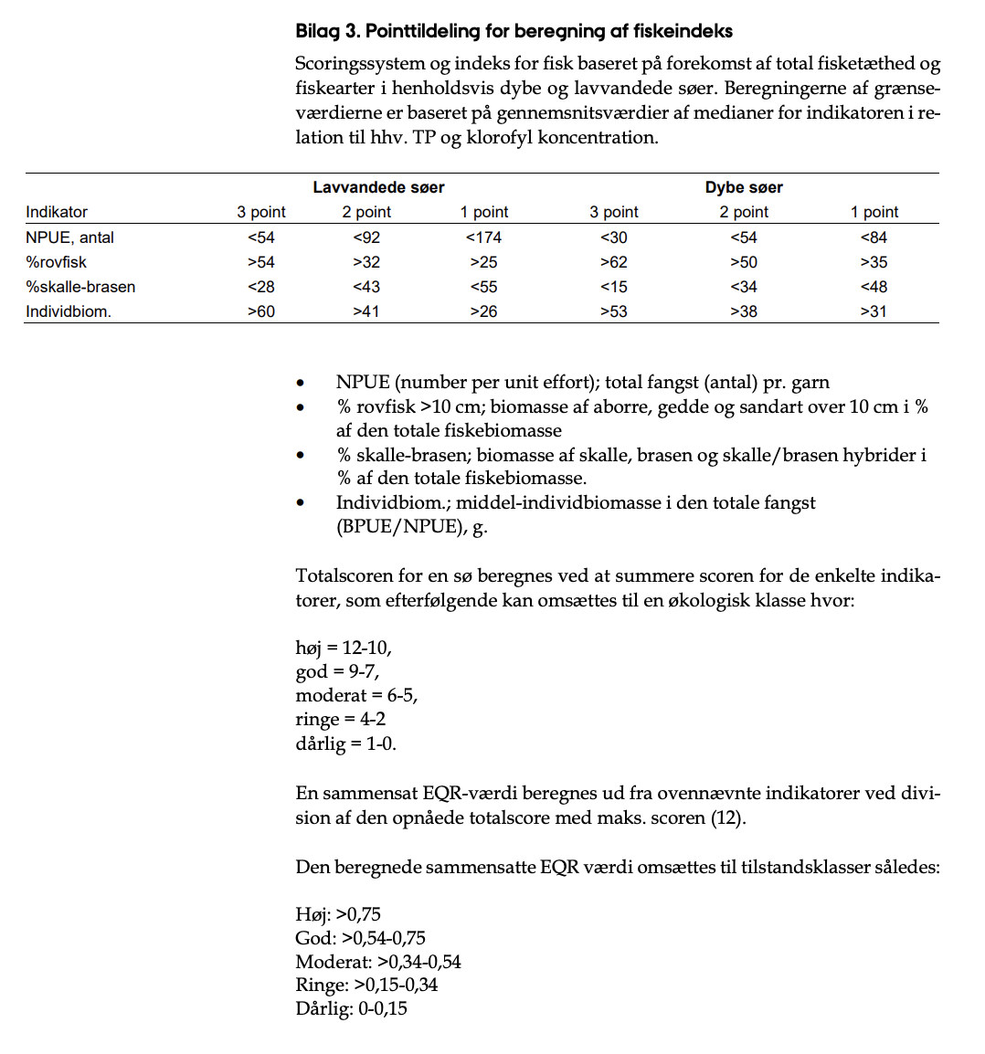
...
Matrix | Værdi | Point
NPUE, antal | 78 stk. | 2
%Rovfisk | 39.57% | 2 | De fem gedder mangler :)
%skalle-brasen | 0.80% | 3
Individbiom. | 60,59 g | 3
Antal point = |  | 10 | HØJ klasse
EQR score = |  | 0.83 | HØJ klasse
...

